99
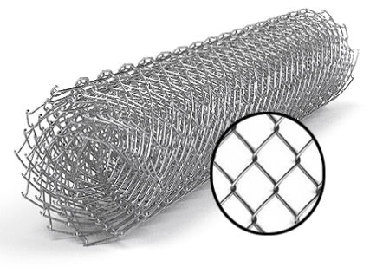
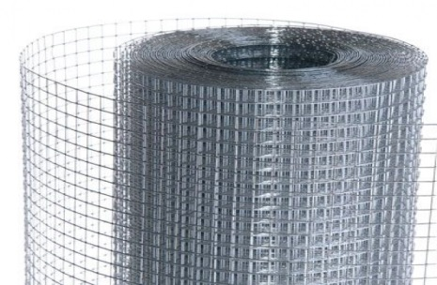
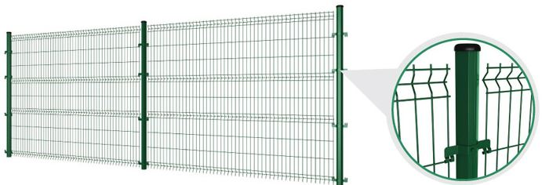
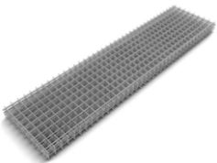
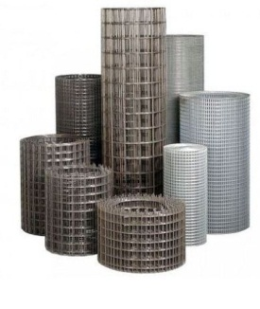
 |  |  |  |  |  |  |  |  |  | г.Харьков Ул.Енакиевская 8
 |  |  |  |  |  |  |  |  |  | Тел/моб. 067-577-52-84
 |  |  |  |  |  |  |  |  |  | Тел/факс 057 757-18-56
 |  |  |  |  |  |  |  |  |  | e-mail:ruslan.slpv@ukr.net
 |  |  |  |  |  |  |  |  |  | https://ochagh.com.ua/
 |  |  |  |  |  |  |  |  |  | С Ув. Руслан

Наименование продукции | Код УКТ ВЭД | наименование | размер ячейки. Мм | кол-во прутков | Ø диаметр проволоки Мм | размер секции мм. | площадь секции М² | Цена при покупке до 20000 грн | Цена При покупке от 20000 грн | Диллер
 |  | сетка кладочная ВР | 50х50 | 5*28 | Ø 2,35 | 2000х380 | 0.76 |  |  | 18.95
 |  |  |  | Сетка сварная в рулоне размером 30000х1000
 |  | Сетка сварная в рулоне оц. | 12х12 |  | Ø 0.7 | 30000х1000 | 30 кв.м | 735 | 677 | 588 | 579
 |  | Сетка сварная в рулоне оц. | 12х12 |  | Ø 0.8 | 30000х1000 | 30 кв.м | 846 | 778 | 677 | 664
 |  | Сетка сварная в рулоне оц. | 12х12 |  | Ø 0.9 | 30000х1000 | 30 кв.м | 964 | 886 | 771 | 764
 |  | Сетка сварная в рулоне оц. | 12х12 |  | Ø 1.0 | 30000х1000 | 30 кв.м | 1230 | 1132 | 984 | 964
 |  | Сетка сварная в рулоне оц. | 12х12 |  | Ø 1.2 | 15000х1000 | 15 кв.м | 836 | 769 | 669 | 652
 |  | Сетка сварная в рулоне оц. | 12х12 |  | Ø 1.4 | 15000х1000 | 15 кв.м | 1101 | 1012 | 880 | 850
 |  | Сетка сварная в рулоне оц. | 12х12 |  | Ø 1.6 | 15000х1000 | 15 кв.м | 1423 | 1309 | 1139 | 1067
 |  | Сетка сварная в рулоне оц. | 12х12 |  | Ø 1.8 | 15000х1000 | 15 кв.м | 1765 | 1624 | 1412 | 1326
 |  | Сетка сварная в рулоне оц. | 25х12 |  | Ø 0.7 | 30000х1000 | 30 кв.м | 554 | 509 | 443 | 435
 |  | Сетка сварная в рулоне оц. | 25х12 |  | Ø 0.8 | 30000х1000 | 30 кв.м | 643 | 592 | 515 | 506
 |  | Сетка сварная в рулоне оц. | 25х12 |  | Ø 0.9 | 30000х1000 | 30 кв.м | 735 | 677 | 588 | 579
 |  | Сетка сварная в рулоне оц. | 25х12 |  | Ø 1.0 | 30000х1000 | 30 кв.м | 917 | 844 | 734 | 723
 |  | Сетка сварная в рулоне оц. | 25х12 |  | Ø 1.2 | 30000х1000 | 30 кв.м | 1269 | 1167 | 1015 | 986
 |  | Сетка сварная в рулоне оц. | 25х12 |  | Ø 1.4 | 15000х1000 | 15 кв.м | 799 | 735 | 639 | 630
 |  | Сетка сварная в рулоне оц. | 25х12 |  | Ø 1.6 | 15000х1000 | 15 кв.м | 1078 | 992 | 863 | 800
 |  | Сетка сварная в рулоне оц. | 25х12 |  | Ø 1.8 | 15000х1000 | 15 кв.м | 1320 | 1214 | 1056 | 1067
 |  | Сетка сварная в рулоне оц. | 25х25 |  | Ø 0.7 | 30000х1000 | 30 кв.м | 369 | 339 | 295 | 291
 |  | Сетка сварная в рулоне оц. | 25х25 |  | Ø 0.8 | 30000х1000 | 30 кв.м | 431 | 396 | 344 | 340
 |  | Сетка сварная в рулоне оц. | 25х25 |  | Ø 0.9 | 30000х1000 | 30 кв.м | 492 | 453 | 394 | 389
 |  | Сетка сварная в рулоне оц. | 25х25 |  | Ø 1.0 | 30000х1000 | 30 кв.м | 615 | 566 | 492 | 488
 |  | Сетка сварная в рулоне оц. | 25х25 |  | Ø 1.2 | 30000х1000 | 30 кв.м | 851 | 782 | 680 | 664
 |  | Сетка сварная в рулоне оц. | 25х25 |  | Ø 1.4 | 30000х1000 | 30 кв.м | 1065 | 980 | 852 | 829
 |  | Сетка сварная в рулоне оц. | 25х25 |  | Ø 1.6 | 30000х1000 | 30 кв.м | 1440 | 1325 | 1152 | 1067
 |  | Сетка сварная в рулоне оц. | 25х25 |  | Ø 1.8 | 15000х1000 | 15 кв.м | 990 | 911 | 792 | 744
 |  | Сетка сварная в рулоне оц. | 50х25 |  | Ø 1.2 | 30000х1000 | 30 кв.м | 635 | 584 | 508 | 493
 |  | Сетка сварная в рулоне оц. | 50х25 |  | Ø 1.4 | 30000х1000 | 30 кв.м | 832 | 765 | 666 | 642
 |  | Сетка сварная в рулоне оц. | 50х25 |  | Ø 1.6 | 30000х1000 | 30 кв.м | 1057 | 972 | 845 | 800
 |  | Сетка сварная в рулоне оц. | 50х25 |  | Ø 1.8 | 30000х1000 | 30 кв.м | 1337 | 1230 | 1069 | 1017
 |  | Сетка сварная в рулоне оц. | 50х50 |  | Ø 1.2 | 30000х1000 | 30 кв.м | 435 | 400 | 348 | 338
 |  | Сетка сварная в рулоне оц. | 50х50 |  | Ø 1.4 | 30000х1000 | 30 кв.м | 568 | 523 | 454 | 436
 |  | Сетка сварная в рулоне оц. | 50х50 |  | Ø 1.6 | 30000х1000 | 30 кв.м | 737 | 678 | 590 | 552
 |  | Сетка сварная в рулоне оц. | 50х50 |  | Ø 1.8 | 30000х1000 | 30 кв.м | 914 | 841 | 731 | 678
 |  | Сетка сварная в рулоне оц. | 50х50 |  | Ø 2,0 | 30000х1000 | 30 кв.м | 1213 | 1116 | 970
 |  |  | Сетка сварная в рулоне размером 30000х1500
 |  | Сетка сварная в рулоне оц. | 25х25 |  | Ø 1.4 | 30000Х1500 | 45 кв.м | 1673 | 1539 | 1338 | 1308
 |  | Сетка сварная в рулоне оц. | 25Х25 |  | Ø 1.8 | 15000Х1500 | 22,5 кв.м | 1342 | 1235 | 1074 | 1067
 |  | Сетка сварная в рулоне оц. | 50Х25 |  | Ø 1.8 | 15000Х1500 | 22,5 кв.м | 1011 | 930 | 809 | 763
 |  | Сетка сварная в рулоне оц. | 50Х25 |  | Ø 2,0 | 15000Х1500 | 22,5 кв.м | 1230 | 1132 | 984 | 953
 |  | Сетка сварная в рулоне оц. | 50Х50 |  | Ø 1.6 | 30000Х1500 | 45 кв.м | 1095 | 1008 | 876 | 821
 |  | Сетка сварная в рулоне оц. | 50Х50 |  | Ø 1.8 | 30000Х1500 | 45 кв.м | 1361 | 1252 | 1089 | 1017
 |  | Сетка сварная в рулоне оц. | 50Х50 |  | Ø 2,0 | 15000Х1500 | 22,5 кв.м | 803 | 739 | 643 | 635
 |  | Сетка сварная в рулоне оц. | 75х25 |  | Ø 2,0 | 15000Х1500 | 22,5 кв.м | 1060 | 976 | 848 | 871
 |  | Сетка сварная в рулоне оц. | 75Х50 |  | Ø 1.8 | 30000Х1500 | 45 кв.м | 1134 | 1044 | 908 | 847
 |  | Сетка сварная в рулоне оц. | 75Х50 |  | Ø 2,0 | 30000Х1500 | 45 кв.м | 1347 | 1239 | 1077 | 1017
 |  | Сетка сварная в рулоне оц. | 75х75 |  | Ø 2,0 | 30000Х1500 | 45 кв.м | 1054 | 969 | 843 | 824
 |  | Сетка сварная в рулоне оц. | 100Х50 |  | Ø 1.8 | 30000Х1500 | 45 кв.м | 1025 | 943 | 820 | 763
 |  | Сетка сварная в рулоне оц. | 100Х50 |  | Ø 2,0 | 30000Х1500 | 45 кв.м | 1213 | 1116 | 970 | 924
 |  | Сетка сварная в рулоне оц. | 100х75 |  | Ø 1,4 | 30000Х1500 | 45 кв.м | 499 | 459 | 399 | 386
 |  | Сетка сварная в рулоне оц. | 100Х75 |  | Ø 1.8 | 30000Х1500 | 45 кв.м | 802 | 738 | 642 | 598
 |  | Сетка сварная в рулоне оц. | 100Х75 |  | Ø 2,0 | 30000Х1500 | 45 кв.м | 910 | 837 | 728 | 709
 |  | Сетка сварная в рулоне оц. | 100Х100 |  | Ø 2,0 | 30000Х1500 | 45 кв.м | 817 | 751 | 653 | 635
 |  |  | Сетка сварная в рулоне размером 30000х1800
 |  | Сетка сварная в рулоне оц. | 50х25 |  | Ø 2,0 | 15000х1800 | 27 кв.м | 1477 | 1358 | 1181 | 1173
 |  | Сетка сварная в рулоне оц. | 50х50 |  | Ø 1,8 | 30000х1800 | 54 кв.м | 1629 | 1499 | 1304 | 1220
 |  | Сетка сварная в рулоне оц. | 75х25 |  | Ø 2,0 | 15000х1800 | 27 кв.м | 1270 | 1168 | 1016 | 984
 |  | Сетка сварная в рулоне оц. | 75х50 |  | Ø 1.8 | 30000х1800 | 54 кв.м | 1361 | 1252 | 1089 | 1017
 |  | Сетка сварная в рулоне оц. | 75х50 |  | Ø 2,0 | 30000х1800 | 54 кв.м | 1614 | 1485 | 1292 | 1271
 |  | Сетка сварная в рулоне оц. | 75х75 |  | Ø 2,0 | 30000х1800 | 54 кв.м | 1288 | 1185 | 1030 | 984
 |  | Сетка сварная в рулоне оц. | 100х50 |  | Ø 1,8 | 30000х1800 | 54 кв.м | 1225 | 1127 | 980 | 897
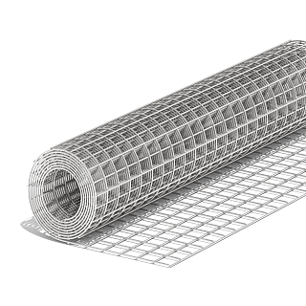
 |  | Сетка сварная в рулоне оц. | 100х50 |  | Ø 2,0 | 30000х1800 | 54 кв.м | 1445 | 1329 | 1156 | 1130
 |  | Сетка сварная в рулоне оц. | 100х75 |  | Ø 1,8 | 30000х1800 | 54 кв.м | 958 | 881 | 766 | 709
 |  | Сетка сварная в рулоне оц. | 100х75 |  | Ø 2,0 | 30000х1800 | 54 кв.м | 1134 | 1043 | 907 | 871
 |  | Сетка сварная в рулоне оц. | 100х100 |  | Ø 2,0 | 30000х1800 | 54 кв.м | 945 | 869 | 756 | 744
 |  |  | Сетка сварная в рулоне размером 30000х20000
 |  | Сетка сварная в рулоне оц. | 50х25 |  | Ø 2,0 | 15000х2000 | 30 кв.м | 1595 | 1467 | 1276 | 1271
 |  | Сетка сварная в рулоне оц. | 50х50 |  | Ø 1,8 | 15000х2000 | 30 кв.м | 891 | 820 | 713 | 663
 |  | Сетка сварная в рулоне оц. | 50х50 |  | Ø 2,0 | 15000х2000 | 30 кв.м | 1067 | 982 | 854 | 847
 |  | Сетка сварная в рулоне оц. | 75Х50 |  | Ø 1,8 | 30000х2000 | 60 кв.м | 1493 | 1374 | 1195 | 1089
 |  | Сетка сварная в рулоне оц. | 75х50 |  | Ø 2,0 | 30000х2000 | 60 кв.м | 1733 | 1594 | 1386 | 1326
 |  | Сетка сварная в рулоне оц. | 100х50 |  | Ø 1.8 | 30000х2000 | 60 кв.м | 1345 | 1237 | 1076 | 1017
 |  | Сетка сварная в рулоне оц. | 100х50 |  | Ø 2,0 | 30000х2000 | 60 кв.м | 1606 | 1478 | 1285 | 1271
 |  | Сетка сварная в рулоне оц. | 100х75 |  | Ø 2,0 | 30000х2000 | 60 кв.м | 1201 | 1105 | 961 | 924
 |  | Сетка сварная в рулоне оц. | 100х100 |  | Ø 2,0 | 30000х2000 | 60 кв.м | 1051 | 967 | 841 | 824

